LevelC_电能量市场出清电价
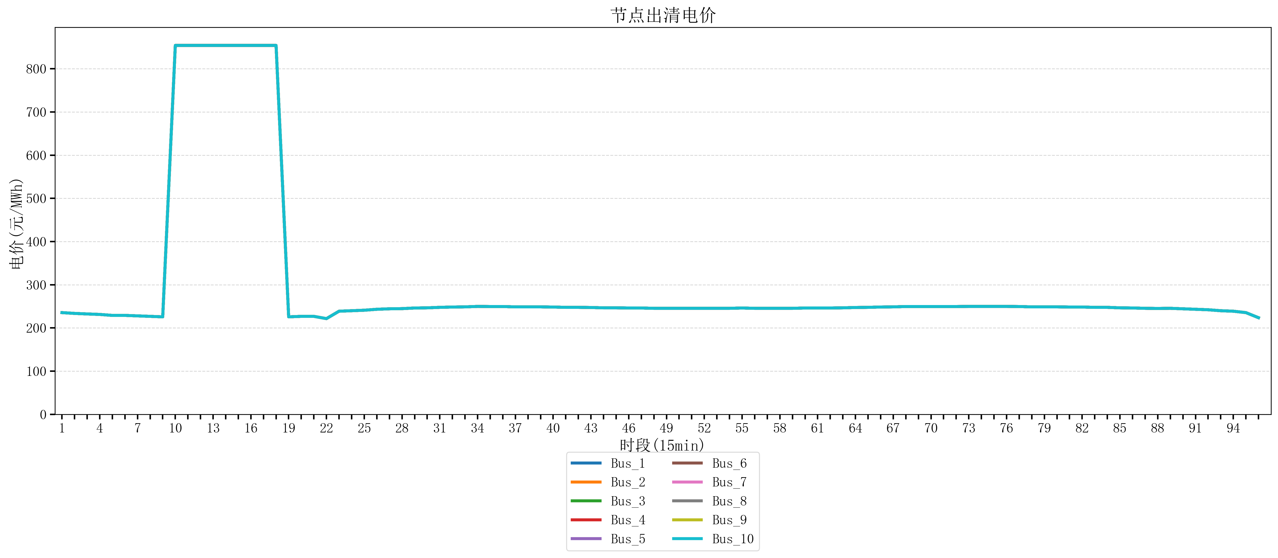
节点编号 | 电价类型 | 时段1 | 时段2 | 时段3 | 时段4 | 时段5 | 时段6 | 时段7 | 时段8 | 时段9 | 时段10 | 时段11 | 时段12 | 时段13 | 时段14 | 时段15 | 时段16 | 时段17 | 时段18 | 时段19 | 时段20 | 时段21 | 时段22 | 时段23
id | price_type | t1 | t2 | t3 | t4 | t5 | t6 | t7 | t8 | t9 | t10 | t11 | t12 | t13 | t14 | t15 | t16 | t17 | t18 | t19 | t20 | t21 | t22 | t23
str | str | float64 | float64 | float64 | float64 | float64 | float64 | float64 | float64 | float64 | float64 | float64 | float64 | float64 | float64 | float64 | float64 | float64 | float64 | float64 | float64 | float64 | float64 | float64
Bus_1 | 电能量电价 | 235.51528 | 233.67344 | 232.414 | 231.30016 | 229.07248 | 229.07248 | 227.95864 | 226.8448 | 225.73096 | 853.98584 | 853.98584 | 853.98584 | 853.98584 | 853.98584 | 853.98584 | 853.98584 | 853.98584 | 853.98584 | 225.73096 | 226.8448 | 226.8448 | 221.6032 | 238.76944
Bus_2 | 电能量电价 | 235.51528 | 233.67344 | 232.414 | 231.30016 | 229.07248 | 229.07248 | 227.95864 | 226.8448 | 225.73096 | 853.98584 | 853.98584 | 853.98584 | 853.98584 | 853.98584 | 853.98584 | 853.98584 | 853.98584 | 853.98584 | 225.73096 | 226.8448 | 226.8448 | 221.6032 | 238.76944
Bus_3 | 电能量电价 | 235.51528 | 233.67344 | 232.414 | 231.30016 | 229.07248 | 229.07248 | 227.95864 | 226.8448 | 225.73096 | 853.98584 | 853.98584 | 853.98584 | 853.98584 | 853.98584 | 853.98584 | 853.98584 | 853.98584 | 853.98584 | 225.73096 | 226.8448 | 226.8448 | 221.6032 | 238.76944
Bus_4 | 电能量电价 | 235.51528 | 233.67344 | 232.414 | 231.30016 | 229.07248 | 229.07248 | 227.95864 | 226.8448 | 225.73096 | 853.98584 | 853.98584 | 853.98584 | 853.98584 | 853.98584 | 853.98584 | 853.98584 | 853.98584 | 853.98584 | 225.73096 | 226.8448 | 226.8448 | 221.6032 | 238.76944
Bus_5 | 电能量电价 | 235.51528 | 233.67344 | 232.414 | 231.30016 | 229.07248 | 229.07248 | 227.95864 | 226.8448 | 225.73096 | 853.98584 | 853.98584 | 853.98584 | 853.98584 | 853.98584 | 853.98584 | 853.98584 | 853.98584 | 853.98584 | 225.73096 | 226.8448 | 226.8448 | 221.6032 | 238.76944
Bus_6 | 电能量电价 | 235.51528 | 233.67344 | 232.414 | 231.30016 | 229.07248 | 229.07248 | 227.95864 | 226.8448 | 225.73096 | 853.98584 | 853.98584 | 853.98584 | 853.98584 | 853.98584 | 853.98584 | 853.98584 | 853.98584 | 853.98584 | 225.73096 | 226.8448 | 226.8448 | 221.6032 | 238.76944
Bus_7 | 电能量电价 | 235.51528 | 233.67344 | 232.414 | 231.30016 | 229.07248 | 229.07248 | 227.95864 | 226.8448 | 225.73096 | 853.98584 | 853.98584 | 853.98584 | 853.98584 | 853.98584 | 853.98584 | 853.98584 | 853.98584 | 853.98584 | 225.73096 | 226.8448 | 226.8448 | 221.6032 | 238.76944
Bus_8 | 电能量电价 | 235.51528 | 233.67344 | 232.414 | 231.30016 | 229.07248 | 229.07248 | 227.95864 | 226.8448 | 225.73096 | 853.98584 | 853.98584 | 853.98584 | 853.98584 | 853.98584 | 853.98584 | 853.98584 | 853.98584 | 853.98584 | 225.73096 | 226.8448 | 226.8448 | 221.6032 | 238.76944
Bus_9 | 电能量电价 | 235.51528 | 233.67344 | 232.414 | 231.30016 | 229.07248 | 229.07248 | 227.95864 | 226.8448 | 225.73096 | 853.98584 | 853.98584 | 853.98584 | 853.98584 | 853.98584 | 853.98584 | 853.98584 | 853.98584 | 853.98584 | 225.73096 | 226.8448 | 226.8448 | 221.6032 | 238.76944
Bus_10 | 电能量电价 | 235.51528 | 233.67344 | 232.414 | 231.30016 | 229.07248 | 229.07248 | 227.95864 | 226.8448 | 225.73096 | 853.98584 | 853.98584 | 853.98584 | 853.98584 | 853.98584 | 853.98584 | 853.98584 | 853.98584 | 853.98584 | 225.73096 | 226.8448 | 226.8448 | 221.6032 | 238.76944
Bus_11 | 电能量电价 | 235.51528 | 233.67344 | 232.414 | 231.30016 | 229.07248 | 229.07248 | 227.95864 | 226.8448 | 225.73096 | 853.98584 | 853.98584 | 853.98584 | 853.98584 | 853.98584 | 853.98584 | 853.98584 | 853.98584 | 853.98584 | 225.73096 | 226.8448 | 226.8448 | 221.6032 | 238.76944
Bus_12 | 电能量电价 | 235.51528 | 233.67344 | 232.414 | 231.30016 | 229.07248 | 229.07248 | 227.95864 | 226.8448 | 225.73096 | 853.98584 | 853.98584 | 853.98584 | 853.98584 | 853.98584 | 853.98584 | 853.98584 | 853.98584 | 853.98584 | 225.73096 | 226.8448 | 226.8448 | 221.6032 | 238.76944
Bus_13 | 电能量电价 | 235.51528 | 233.67344 | 232.414 | 231.30016 | 229.07248 | 229.07248 | 227.95864 | 226.8448 | 225.73096 | 853.98584 | 853.98584 | 853.98584 | 853.98584 | 853.98584 | 853.98584 | 853.98584 | 853.98584 | 853.98584 | 225.73096 | 226.8448 | 226.8448 | 221.6032 | 238.76944
Bus_14 | 电能量电价 | 235.51528 | 233.67344 | 232.414 | 231.30016 | 229.07248 | 229.07248 | 227.95864 | 226.8448 | 225.73096 | 853.98584 | 853.98584 | 853.98584 | 853.98584 | 853.98584 | 853.98584 | 853.98584 | 853.98584 | 853.98584 | 225.73096 | 226.8448 | 226.8448 | 221.6032 | 238.76944
Bus_15 | 电能量电价 | 235.51528 | 233.67344 | 232.414 | 231.30016 | 229.07248 | 229.07248 | 227.95864 | 226.8448 | 225.73096 | 853.98584 | 853.98584 | 853.98584 | 853.98584 | 853.98584 | 853.98584 | 853.98584 | 853.98584 | 853.98584 | 225.73096 | 226.8448 | 226.8448 | 221.6032 | 238.76944
Bus_16 | 电能量电价 | 235.51528 | 233.67344 | 232.414 | 231.30016 | 229.07248 | 229.07248 | 227.95864 | 226.8448 | 225.73096 | 853.98584 | 853.98584 | 853.98584 | 853.98584 | 853.98584 | 853.98584 | 853.98584 | 853.98584 | 853.98584 | 225.73096 | 226.8448 | 226.8448 | 221.6032 | 238.76944
Bus_17 | 电能量电价 | 235.51528 | 233.67344 | 232.414 | 231.30016 | 229.07248 | 229.07248 | 227.95864 | 226.8448 | 225.73096 | 853.98584 | 853.98584 | 853.98584 | 853.98584 | 853.98584 | 853.98584 | 853.98584 | 853.98584 | 853.98584 | 225.73096 | 226.8448 | 226.8448 | 221.6032 | 238.76944
Bus_18 | 电能量电价 | 235.51528 | 233.67344 | 232.414 | 231.30016 | 229.07248 | 229.07248 | 227.95864 | 226.8448 | 225.73096 | 853.98584 | 853.98584 | 853.98584 | 853.98584 | 853.98584 | 853.98584 | 853.98584 | 853.98584 | 853.98584 | 225.73096 | 226.8448 | 226.8448 | 221.6032 | 238.76944
Bus_19 | 电能量电价 | 235.51528 | 233.67344 | 232.414 | 231.30016 | 229.07248 | 229.07248 | 227.95864 | 226.8448 | 225.73096 | 853.98584 | 853.98584 | 853.98584 | 853.98584 | 853.98584 | 853.98584 | 853.98584 | 853.98584 | 853.98584 | 225.73096 | 226.8448 | 226.8448 | 221.6032 | 238.76944
Bus_20 | 电能量电价 | 235.51528 | 233.67344 | 232.414 | 231.30016 | 229.07248 | 229.07248 | 227.95864 | 226.8448 | 225.73096 | 853.98584 | 853.98584 | 853.98584 | 853.98584 | 853.98584 | 853.98584 | 853.98584 | 853.98584 | 853.98584 | 225.73096 | 226.8448 | 226.8448 | 221.6032 | 238.76944
Bus_21 | 电能量电价 | 235.51528 | 233.67344 | 232.414 | 231.30016 | 229.07248 | 229.07248 | 227.95864 | 226.8448 | 225.73096 | 853.98584 | 853.98584 | 853.98584 | 853.98584 | 853.98584 | 853.98584 | 853.98584 | 853.98584 | 853.98584 | 225.73096 | 226.8448 | 226.8448 | 221.6032 | 238.76944
Bus_22 | 电能量电价 | 235.51528 | 233.67344 | 232.414 | 231.30016 | 229.07248 | 229.07248 | 227.95864 | 226.8448 | 225.73096 | 853.98584 | 853.98584 | 853.98584 | 853.98584 | 853.98584 | 853.98584 | 853.98584 | 853.98584 | 853.98584 | 225.73096 | 226.8448 | 226.8448 | 221.6032 | 238.76944
Bus_23 | 电能量电价 | 235.51528 | 233.67344 | 232.414 | 231.30016 | 229.07248 | 229.07248 | 227.95864 | 226.8448 | 225.73096 | 853.98584 | 853.98584 | 853.98584 | 853.98584 | 853.98584 | 853.98584 | 853.98584 | 853.98584 | 853.98584 | 225.73096 | 226.8448 | 226.8448 | 221.6032 | 238.76944
Bus_24 | 电能量电价 | 235.51528 | 233.67344 | 232.414 | 231.30016 | 229.07248 | 229.07248 | 227.95864 | 226.8448 | 225.73096 | 853.98584 | 853.98584 | 853.98584 | 853.98584 | 853.98584 | 853.98584 | 853.98584 | 853.98584 | 853.98584 | 225.73096 | 226.8448 | 226.8448 | 221.6032 | 238.76944
Bus_25 | 电能量电价 | 235.51528 | 233.67344 | 232.414 | 231.30016 | 229.07248 | 229.07248 | 227.95864 | 226.8448 | 225.73096 | 853.98584 | 853.98584 | 853.98584 | 853.98584 | 853.98584 | 853.98584 | 853.98584 | 853.98584 | 853.98584 | 225.73096 | 226.8448 | 226.8448 | 221.6032 | 238.76944
Bus_26 | 电能量电价 | 235.51528 | 233.67344 | 232.414 | 231.30016 | 229.07248 | 229.07248 | 227.95864 | 226.8448 | 225.73096 | 853.98584 | 853.98584 | 853.98584 | 853.98584 | 853.98584 | 853.98584 | 853.98584 | 853.98584 | 853.98584 | 225.73096 | 226.8448 | 226.8448 | 221.6032 | 238.76944
Bus_27 | 电能量电价 | 235.51528 | 233.67344 | 232.414 | 231.30016 | 229.07248 | 229.07248 | 227.95864 | 226.8448 | 225.73096 | 853.98584 | 853.98584 | 853.98584 | 853.98584 | 853.98584 | 853.98584 | 853.98584 | 853.98584 | 853.98584 | 225.73096 | 226.8448 | 226.8448 | 221.6032 | 238.76944
Bus_28 | 电能量电价 | 235.51528 | 233.67344 | 232.414 | 231.30016 | 229.07248 | 229.07248 | 227.95864 | 226.8448 | 225.73096 | 853.98584 | 853.98584 | 853.98584 | 853.98584 | 853.98584 | 853.98584 | 853.98584 | 853.98584 | 853.98584 | 225.73096 | 226.8448 | 226.8448 | 221.6032 | 238.76944
Bus_29 | 电能量电价 | 235.51528 | 233.67344 | 232.414 | 231.30016 | 229.07248 | 229.07248 | 227.95864 | 226.8448 | 225.73096 | 853.98584 | 853.98584 | 853.98584 | 853.98584 | 853.98584 | 853.98584 | 853.98584 | 853.98584 | 853.98584 | 225.73096 | 226.8448 | 226.8448 | 221.6032 | 238.76944
Bus_30 | 电能量电价 | 235.51528 | 233.67344 | 232.414 | 231.30016 | 229.07248 | 229.07248 | 227.95864 | 226.8448 | 225.73096 | 853.98584 | 853.98584 | 853.98584 | 853.98584 | 853.98584 | 853.98584 | 853.98584 | 853.98584 | 853.98584 | 225.73096 | 226.8448 | 226.8448 | 221.6032 | 238.76944
Bus_31 | 电能量电价 | 235.51528 | 233.67344 | 232.414 | 231.30016 | 229.07248 | 229.07248 | 227.95864 | 226.8448 | 225.73096 | 853.98584 | 853.98584 | 853.98584 | 853.98584 | 853.98584 | 853.98584 | 853.98584 | 853.98584 | 853.98584 | 225.73096 | 226.8448 | 226.8448 | 221.6032 | 238.76944
Bus_32 | 电能量电价 | 235.51528 | 233.67344 | 232.414 | 231.30016 | 229.07248 | 229.07248 | 227.95864 | 226.8448 | 225.73096 | 853.98584 | 853.98584 | 853.98584 | 853.98584 | 853.98584 | 853.98584 | 853.98584 | 853.98584 | 853.98584 | 225.73096 | 226.8448 | 226.8448 | 221.6032 | 238.76944
Bus_33 | 电能量电价 | 235.51528 | 233.67344 | 232.414 | 231.30016 | 229.07248 | 229.07248 | 227.95864 | 226.8448 | 225.73096 | 853.98584 | 853.98584 | 853.98584 | 853.98584 | 853.98584 | 853.98584 | 853.98584 | 853.98584 | 853.98584 | 225.73096 | 226.8448 | 226.8448 | 221.6032 | 238.76944
Bus_34 | 电能量电价 | 235.51528 | 233.67344 | 232.414 | 231.30016 | 229.07248 | 229.07248 | 227.95864 | 226.8448 | 225.73096 | 853.98584 | 853.98584 | 853.98584 | 853.98584 | 853.98584 | 853.98584 | 853.98584 | 853.98584 | 853.98584 | 225.73096 | 226.8448 | 226.8448 | 221.6032 | 238.76944
Bus_35 | 电能量电价 | 235.51528 | 233.67344 | 232.414 | 231.30016 | 229.07248 | 229.07248 | 227.95864 | 226.8448 | 225.73096 | 853.98584 | 853.98584 | 853.98584 | 853.98584 | 853.98584 | 853.98584 | 853.98584 | 853.98584 | 853.98584 | 225.73096 | 226.8448 | 226.8448 | 221.6032 | 238.76944
Bus_36 | 电能量电价 | 235.51528 | 233.67344 | 232.414 | 231.30016 | 229.07248 | 229.07248 | 227.95864 | 226.8448 | 225.73096 | 853.98584 | 853.98584 | 853.98584 | 853.98584 | 853.98584 | 853.98584 | 853.98584 | 853.98584 | 853.98584 | 225.73096 | 226.8448 | 226.8448 | 221.6032 | 238.76944
Bus_37 | 电能量电价 | 235.51528 | 233.67344 | 232.414 | 231.30016 | 229.07248 | 229.07248 | 227.95864 | 226.8448 | 225.73096 | 853.98584 | 853.98584 | 853.98584 | 853.98584 | 853.98584 | 853.98584 | 853.98584 | 853.98584 | 853.98584 | 225.73096 | 226.8448 | 226.8448 | 221.6032 | 238.76944
Bus_38 | 电能量电价 | 235.51528 | 233.67344 | 232.414 | 231.30016 | 229.07248 | 229.07248 | 227.95864 | 226.8448 | 225.73096 | 853.98584 | 853.98584 | 853.98584 | 853.98584 | 853.98584 | 853.98584 | 853.98584 | 853.98584 | 853.98584 | 225.73096 | 226.8448 | 226.8448 | 221.6032 | 238.76944
Bus_39 | 电能量电价 | 235.51528 | 233.67344 | 232.414 | 231.30016 | 229.07248 | 229.07248 | 227.95864 | 226.8448 | 225.73096 | 853.98584 | 853.98584 | 853.98584 | 853.98584 | 853.98584 | 853.98584 | 853.98584 | 853.98584 | 853.98584 | 225.73096 | 226.8448 | 226.8448 | 221.6032 | 238.76944
Bus_40 | 电能量电价 | 235.51528 | 233.67344 | 232.414 | 231.30016 | 229.07248 | 229.07248 | 227.95864 | 226.8448 | 225.73096 | 853.98584 | 853.98584 | 853.98584 | 853.98584 | 853.98584 | 853.98584 | 853.98584 | 853.98584 | 853.98584 | 225.73096 | 226.8448 | 226.8448 | 221.6032 | 238.76944
Bus_41 | 电能量电价 | 235.51528 | 233.67344 | 232.414 | 231.30016 | 229.07248 | 229.07248 | 227.95864 | 226.8448 | 225.73096 | 853.98584 | 853.98584 | 853.98584 | 853.98584 | 853.98584 | 853.98584 | 853.98584 | 853.98584 | 853.98584 | 225.73096 | 226.8448 | 226.8448 | 221.6032 | 238.76944
Bus_42 | 电能量电价 | 235.51528 | 233.67344 | 232.414 | 231.30016 | 229.07248 | 229.07248 | 227.95864 | 226.8448 | 225.73096 | 853.98584 | 853.98584 | 853.98584 | 853.98584 | 853.98584 | 853.98584 | 853.98584 | 853.98584 | 853.98584 | 225.73096 | 226.8448 | 226.8448 | 221.6032 | 238.76944
Bus_43 | 电能量电价 | 235.51528 | 233.67344 | 232.414 | 231.30016 | 229.07248 | 229.07248 | 227.95864 | 226.8448 | 225.73096 | 853.98584 | 853.98584 | 853.98584 | 853.98584 | 853.98584 | 853.98584 | 853.98584 | 853.98584 | 853.98584 | 225.73096 | 226.8448 | 226.8448 | 221.6032 | 238.76944
Bus_44 | 电能量电价 | 235.51528 | 233.67344 | 232.414 | 231.30016 | 229.07248 | 229.07248 | 227.95864 | 226.8448 | 225.73096 | 853.98584 | 853.98584 | 853.98584 | 853.98584 | 853.98584 | 853.98584 | 853.98584 | 853.98584 | 853.98584 | 225.73096 | 226.8448 | 226.8448 | 221.6032 | 238.76944
Bus_1 | 阻塞电价 | 0 | 0 | 0 | 0 | 0 | 0 | 0 | 0 | 0 | 0 | 0 | 0 | 0 | 0 | 0 | 0 | 0 | 0 | 0 | 0 | 0 | 0 | 0
Bus_2 | 阻塞电价 | 0 | 0 | 0 | 0 | 0 | 0 | 0 | 0 | 0 | 0 | 0 | 0 | 0 | 0 | 0 | 0 | 0 | 0 | 0 | 0 | 0 | 0 | 0
...

LevelC_电力电量平衡表单
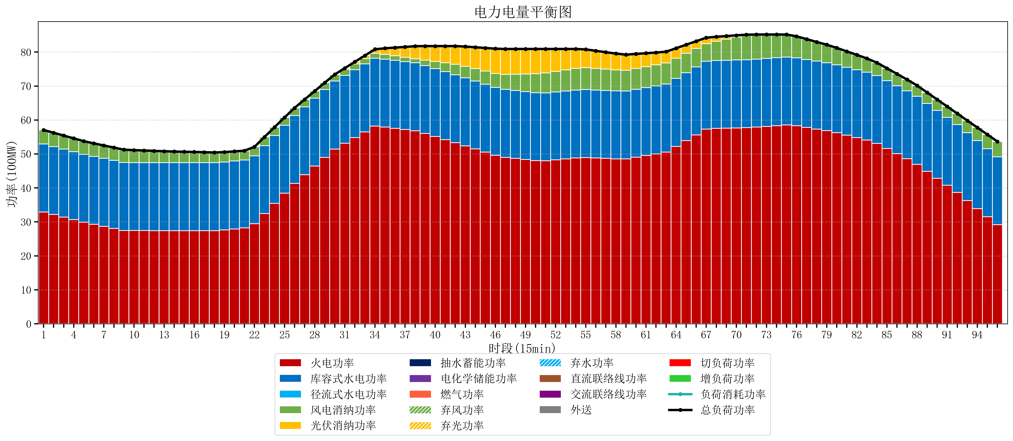
元件名称 | 时段1 | 时段2 | 时段3 | 时段4 | 时段5 | 时段6 | 时段7 | 时段8 | 时段9 | 时段10 | 时段11 | 时段12 | 时段13 | 时段14 | 时段15 | 时段16 | 时段17
name | t1 | t2 | t3 | t4 | t5 | t6 | t7 | t8 | t9 | t10 | t11 | t12 | t13 | t14 | t15 | t16 | t17
str | float64 | float64 | float64 | float64 | float64 | float64 | float64 | float64 | float64 | float64 | float64 | float64 | float64 | float64 | float64 | float64 | float64
火电功率 | 32.925854524 | 32.173653642 | 31.421452759 | 30.669251877 | 29.917050995 | 29.297845727 | 28.698589802 | 28.099333878 | 27.500077953 | 27.456908587 | 27.451301939 | 27.445695291 | 27.440088643 | 27.435955679 | 27.432770083 | 27.429584488 | 27.426398892
库容式水电功率 | 20 | 20 | 20 | 20 | 20 | 20 | 20 | 20 | 20 | 20 | 20 | 20 | 20 | 20 | 20 | 20 | 20
径流式水电功率 | 0 | 0 | 0 | 0 | 0 | 0 | 0 | 0 | 0 | 0 | 0 | 0 | 0 | 0 | 0 | 0 | 0
风电消纳功率 | 4.14 | 4.0673684211 | 3.9947368421 | 3.9221052632 | 3.8494736842 | 3.8231578947 | 3.8037894737 | 3.7844210526 | 3.7650526316 | 3.6812631579 | 3.5747368421 | 3.4682105263 | 3.3616842105 | 3.2831578947 | 3.2226315789 | 3.1621052632 | 3.1015789474
光伏消纳功率 | 0 | 0 | 0 | 0 | 0 | 0 | 0 | 0 | 0 | 0 | 0 | 0 | 0 | 0 | 0 | 0 | 0
抽水蓄能功率 | 0 | 0 | 0 | 0 | 0 | 0 | 0 | 0 | 0 | 0 | 0 | 0 | 0 | 0 | 0 | 0 | 0
电化学储能功率 | 0 | 0 | 0 | 0 | 0 | 0 | 0 | 0 | 0 | 0 | 0 | 0 | 0 | 0 | 0 | 0 | 0
燃气功率 | 0 | 0 | 0 | 0 | 0 | 0 | 0 | 0 | 0 | 0 | 0 | 0 | 0 | 0 | 0 | 0 | 0
直流联络线功率 | 0 | 0 | 0 | 0 | 0 | 0 | 0 | 0 | 0 | 0 | 0 | 0 | 0 | 0 | 0 | 0 | 0
交流联络线功率 | 0 | 0 | 0 | 0 | 0 | 0 | 0 | 0 | 0 | 0 | 0 | 0 | 0 | 0 | 0 | 0 | 0
负荷消耗功率 | 57.065854524 | 56.241022063 | 55.416189601 | 54.59135714 | 53.766524679 | 53.121003622 | 52.502379276 | 51.88375493 | 51.265130584 | 51.138171745 | 51.026038781 | 50.913905817 | 50.801772853 | 50.719113573 | 50.655401662 | 50.591689751 | 50.527977839
外送 | 0 | 0 | 0 | 0 | 0 | 0 | 0 | 0 | 0 | 0 | 0 | 0 | 0 | 0 | 0 | 0 | 0
总负荷功率 | 57.065854524 | 56.241022063 | 55.416189601 | 54.59135714 | 53.766524679 | 53.121003622 | 52.502379276 | 51.88375493 | 51.265130584 | 51.138171745 | 51.026038781 | 50.913905817 | 50.801772853 | 50.719113573 | 50.655401662 | 50.591689751 | 50.527977839
弃风功率 | 0 | 0 | 0 | 0 | 0 | 0 | 0 | 0 | 0 | 0 | 0 | 0 | 0 | 0 | 0 | 0 | 0
弃光功率 | 0 | 0 | 0 | 0 | 0 | 0 | 0 | 0 | 0 | 0 | 0 | 0 | 0 | 0 | 0 | 0 | 0
弃水功率 | 0 | 0 | 0 | 0 | 0 | 0 | 0 | 0 | 0 | 0 | 0 | 0 | 0 | 0 | 0 | 0 | 0
切负荷功率 | 0 | 0 | 0 | 0 | 0 | 0 | 0 | 0 | 0 | 0 | 0 | 0 | 0 | 0 | 0 | 0 | 0
增负荷功率 | 0 | 0 | 0 | 0 | 0 | 0 | 0 | 0 | 0 | 0.18683611909 | 0.28091127043 | 0.37498642176 | 0.4690615731 | 0.46709242541 | 0.40338051405 | 0.33966860269 | 0.27595669134

